실견적
견 적 서
● 수 신 : | 에스에이엠(주) 귀하 |  | ● 상 호 : ㈜효산정보시스템
● 참 조 : |  |  | ● 대표이사 : 박 영 희 (인)
● 견적일자 : | 2020-12-23 |  | ● 연 락 처: 051-861-3111(대)
● 납품조건 : | 발주 후 4주 이내 |  | ● F A X : 051-948-5922
● 견적유효 : | 견적일로부터 2주 |  | ● E - mail : ibs3111@naver.com
● 결제조건 : | 현금 결제
● 연 락 처 : | TEL / FAX
견적금액 : | 3,000,000 | 원(VAT 포함)
 |  |  |  |  |  | ( 단위: 원 )
품 명 | 규 격 |  | 수량 | 단 가 | 금 액 | 비고
WorkStation | E-ATX |  | 1 | 3,000,000 | 3,000,000
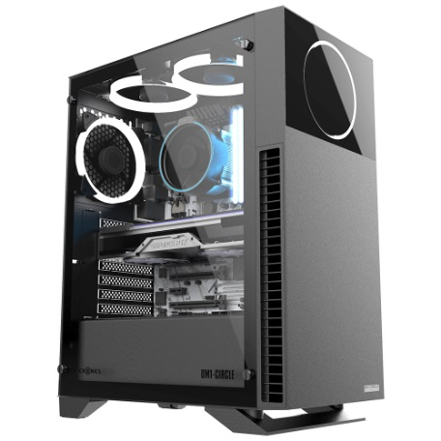
 | CPU : 인텔 코어i9-10세대 10900 (코멧레이크S) |  |  |  | -
 | COOLER : ALSEYE MAX M120D ARGB (블랙) |  |  |  | -
 | RAM : 보유 |  |  |  | -
 | M/B : ASUS TUF Gaming Z490-PLUS 코잇 |  |  |  | -
 | NVMe SSD : 삼성전자 970 EVO Plus M.2 NVMe (1TB) |  |  |  | -
 | VGA : ZOTAC GAMING 지포스 RTX 3080 AMP Holo Black D6X 10GB |  |  |  | -
 | POWER : 시소닉 FOCUS GOLD GX-750 Full Modular |  |  |  | -
 | CASE : 마이크로닉스 OM1-CIRCLE (BLACK) |  |  |  | -
 |  |  |  |  | -
 |  |  |  |  | -
 |  |  |  |  | -
 |  |  |  |  | -
 |  |  |  |  | -
 |  |  |  |  | -
 |  |  |  |  | -
 |  |  |  |  | -
 |  |  |  |  | -
 |  |  |  |  | -
 |  |  |  |  | -
 |  |  |  |  | -
 |  |  |  |  | -
 |  |  |  |  | -
계 |  |  |  |  | 3,000,000
부가세 (V.A.T) 10%
합 계 |  |  | 1 |  | 3,000,000

비 고

